상품제안서
안티바이러스키트 B타입 | 상품코드: S14859

 |  |  |  |  |  |  | 02-713-8555 | www.synergygift.co.kr
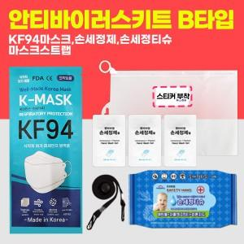

【상세/제작정보】 | 라벨지인쇄 사이즈 63.5mm x 38.1mm 포함

【인쇄/포장옵션】 | 스티커, 기타 / 포장불가능

【공급단가】 | 수량 | 100~ | 300~ | 500~ | 1,000~ | 3,000~
*VAT별도 | 단가 | 3,640원 | 3,510원 | 3,370원 | 3,240원 | 3,150원

【상품 URL】 | https://www.synergygift.co.kr:443/src/goods_detail.php?gdno=18359

